D担当・分析V5
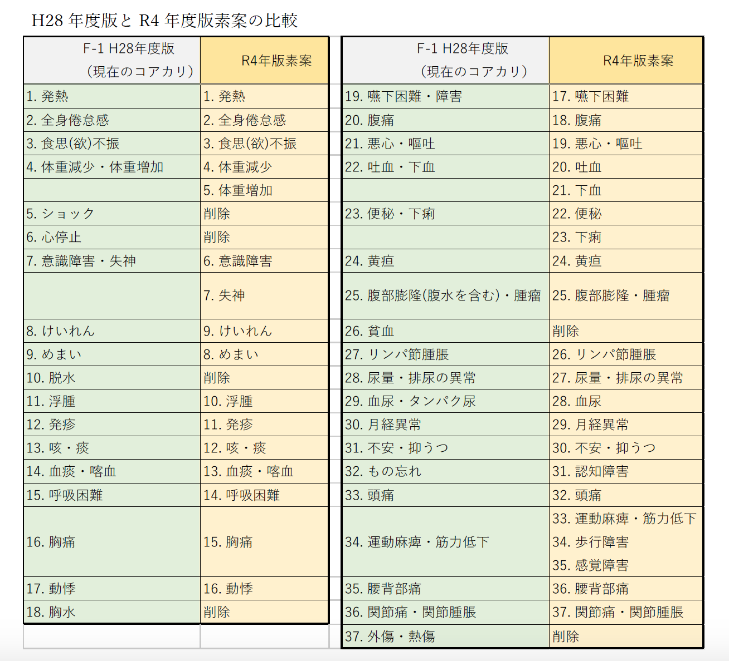
D領域（第3層） | 担当 | 構造と構造 | 症候(1) | 症候(2) | 検査 | 治療 | 疾患数 H28版 | 疾患数 改訂後 | 差 | 国試各論 疾患数 | 伴研究 ｽｺｱ13以上 | 伴研究 ｽｺｱ11以上 | 第4層本文 | 医学総論 | 医学各論 | 必修
1. 血液・造血器・リンパ系 | 松山 | 8 | 7 | 0 | 7 | 2 | 21 | 43 | 22 | 71 | 26 | 36 | 1. 機能と構造 | Ⅲ.人体の正常機能と構造 | ― | 5.人体の構造と機能
2. 神経系 | 野村 | 22 | 7 | 8 | 2 | 1 | 25 |  |  | 132 | 47 | 65 | 2. 症状・症候 | Ⅵ.症候 | ― | 7.主要症候
3. 皮膚系 | 松山 | 3 | 1 | 0 | 4 | 0 | 45 |  |  | 93 | 28 | 46 | 3. 検査 | Ⅷ.検査 | ― | 9.検査の基本
4. 運動器（筋骨格）系 | 松山 | 8 | 3 | 0 | 2 | 1 | 23 |  |  | 110 | 29 | 55 | 4. 特異的治療 | Ⅸ. 治療 | ― | 13.治療の基本
5. 循環器系 | 小松 | 14 | 20 | 0 | 3 | 3 | 55 | 48 | -7 | 86 | 51 | 63 | 5. 疾患・病態 | ― | Ⅰ 先天異常、周産期の異常、成長・発達の異常 | 12.主要疾患・症候群
6. 呼吸器系 | 松山 | 10 | 5 | 1 | 4 | 1 | 45 |  |  | 88 | 39 | 51 |  |  | Ⅱ 精神・心身医学的疾患
7. 消化器系 | 小松 | 15 | 7 | 2 | 5 | 0 | 68 | 58 | -10 | 138 | 66 | 89 |  |  | Ⅲ 皮膚・頭頸部疾患
8. 腎・尿路系（体液電解質含む） | 小松 | 8 | 5 | 0 | 4 | 1 | 40 | 33 | -7 | 90 | 32 | 46 |  |  | Ⅳ 呼吸器・胸壁・縦隔疾患
9. 生殖機能 | 小松 | 10 | 9 | 7 | 5 | 0 | 21 | 12 | -9 | 97 | 23 | 42 |  |  | Ⅴ 心臓・脈管疾患
10. 妊娠と分娩 | 野村 | 5 | 3 | 1 | 3 | 2 | 24 | 25 | 1 | 82 | 19 | 30 |  |  | Ⅵ 消化器・腹壁・腹膜疾患
11. 乳房 | 野村 | 3 | 3 | 1 | 2 | 0 | 2 | 2 | 0 | 6 | 2 | 3 |  |  | Ⅶ 血液・造血器疾患
12. 内分泌・栄養・代謝系 | 野村 | 14 | 4 | 0 | 2 | 0 | 30 | 26 | -4 | 95 | 34 | 51 |  |  | Ⅷ 腎・泌尿器・生殖器疾患
13. 眼・視覚系 | 小松 | 4 | 3 | 6 | 5 | 0 | 11 | 10 | -1 | 58 | 18 | 27 |  |  | Ⅸ 神経・運動器疾患
14. 耳鼻・咽喉・口腔系 | 松山 | 6 | 2 | 6 | 2 | 0 | 15 |  |  | 100 | 40 | 52 |  |  | Ⅹ 内分泌・代謝・栄養・乳腺疾患
15. 精神系 | 野村 | 0 | 5 | 0 | 8 | 0 | 20 | 21 | 1 | 57 | 23 | 35
E-2. 感染症 | ― | ― | ― | ― | ― | ― | 46 | 46 |  | 85 | 42 | 52
E-4. 免疫・アレルギー | ― | ― | ― | ― | ― | ― | 16 | 16 |  | 68 | 24 | 38
合計 |  | 130 | 79 | 32 | 50 | 11 | 559 |  |  | 1456 | 543 | 781
※D領域 H28年度版ではp35～p59（25ページ）

